상품제안서
가정용 20W PD3.0 고속분리형 충전기 | 상품코드: S30562

 |  |  |  |  |  |  | 02-713-8555 | www.synergygift.co.kr
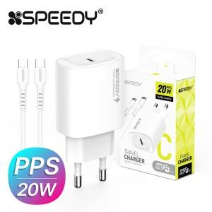

【상세/제작정보】 | CtoC 1.2M 25W 케이블 포함

【인쇄/포장옵션】 | 레이저, 풀칼라 / 포장지포장

【공급단가】 | 수량 | 100~ | 500~ | 1,000~ | 3,000~ | 5,000~
*VAT별도 | 단가 | 2,520원 | 2,410원 | 2,330원 | 2,220원 | 2,180원

【상품 URL】 | https://www.synergygift.co.kr:443/src/goods_detail.php?gdno=30562

